Sheet1
маски медицинские вместе с сертификатом
 | CTN | QUANTITY | TOTAL QUANTITY | PRICE | AMOUNT | KG | TOTAL KG | M3 | TOTAL M3
 | 250 | 2000 | 500000 | ¥2.00 | ¥1,000,000 | 7.6 | 1900 | 0.07 | 17.5

Очки медицинские вместе с сертификатом
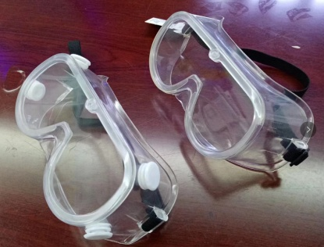 | CTN | QUANTITY | TOTAL QUANTITY | PRICE | AMOUNT | KG | TOTAL KG | M3 | TOTAL M3
 | 250 | 200 | 50000 | ¥18.50 | ¥925,000 | 14 | 3500 | 0.13 | 32.5

COVERALL вместе с сертификатом
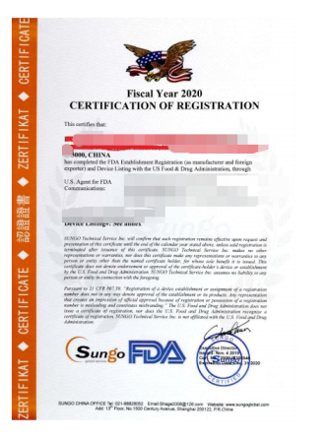 | CTN | QUANTITY | TOTAL QUANTITY | PRICE | AMOUNT | KG | TOTAL KG | M3 | TOTAL M3
 | 5000 | 20 | 100000 | ¥59.00 | ¥5,900,000 | 6.6 | 33000 | 0.1 | 500

Distance thermometer - вместе с сертификатом
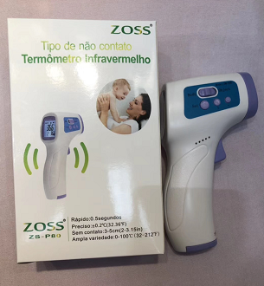 | CTN | QUANTITY | TOTAL QUANTITY | PRICE | AMOUNT | KG | TOTAL KG | M3 | TOTAL M3
 | 20 | 50 | 1000 | ¥245.00 | ¥245,000 | 12 | 240 | 0.1 | 2

